วัน,สัปดาห์
บริษัท โตโยต้านนทบุรี ผู้จำหน่ายโตโยต้า จำกัด
ตารางการตรวจเช็คและบำรุงรักษา ห้องพ่นสี เดือน.........................พ.ศ.............
แผนก.......................................สาขา......................
 |  |  |  |  |  |  |  |  |  |  |  |  |  |  |  |  |  |  |  |  |  |  |  |  |  |  | ตำแหน่งที่ตั้ง

ผู้จัดการศูนย์บริการ |  |  | ผช.ผจก. / จนท. แผนกซ่อมบำรุง |  |  |  |  |  |  |  |  |  |  |  |  |  |  |  |  |  |  |  |  |  |  |  | ผู้รับผิดชอบ

ประจำวัน | ลำดับ | รายละเอียดในการตรวจเช็ค ( ภาพประกอบหน้า 3/4 ) |  |  | 1 | 2 | 3 | 4 | 5 | 6 | 7 | 8 | 9 | 10 | 11 | 12 | 13 | 14 | 15 | 16 | 17 | 18 | 19 | 20 | 21 | 22 | 23 | 24 | 25 | 26 | 27 | 28 | 29 | 30 | 31
 | 1 | ตรวจเช็ครอยรั่วระบบเชื้อเพลิง : ระบบน้ำมันโซล่า /ระบบแก๊ส หากพบรอยรั่ว
 |  | ควรหยุดใช้งานทันทีและปิดวาล์วจ่ายเชื้อเพลิง และ แจ้งหัวหน้างานให้ทราบทันที
 | 2 | ตรวจสอบเซฟตี้วาล์ว : ว่ายังใช้งานปกติหรือไม่ ถ้าพบว่าผิดปกติให้เปลี่ยนทันที
 | 3 | ตรวจสอบระบบแสงสว่าง : การเปิด - ปิดที่ปุ่มควบคุม หากพบหลอดไฟไม่ติด
 |  | ให้แจ้งหัวหน้างานเพื่อแจ้งซ่อมต่อไป
 | 4 | ตรวจสภาพ Seal ของโคมและกระจก : ต้องไม่มีละอองสีเข้าไปในโคมไฟ
 |  | กรณีมีการทำความสะอาดโคมและกระจกห้ามใช้น้ำฉีดทำความสะอาด
 | 5 | ตรวจสอบการทำงานของพัดลมเป่าแห้ง : ต้องควบคุมเปิด-ปิดพัดลมแต่ละจุดได้ตาม
 |  | ต้องการ ถ้าพบว่าทำงานผิดปกติ ให้ปิดที่สวิทช์ฉุกเฉินทันที และแจ้งหัวหน้างาน
 | 6 | ตรวจสอบการทำงานของพัดลมและFlow ของลมภายในห้อง : หากพบว่าไม่สามารถ
 |  | ปิดประตูห้องพ่นได้ ให้แจ้งหัวหน้างาน เพื่อแจ้งซ่อม ห้ามแก้ปัญหาเองเด็ดขาด
 | 7 | ตรวจสอบชุดปรับปรุงคุณภาพลม(ตัวดักน้ำ-ปรับแรงดันลม)และสายลมภายในห้อง :
 |  | ต้องไม่มีเสียงลมรั่วออกจากชุดปรับปรุงคุณภาพลมและสายลม
 | 8 | ตรวจสอบสภาพประตูเปิด-ปิดห้องพ่น ทั้งด้านหน้าและด้านข้าง : ต้องปิดได้สนิท
 |  | ซีลยางขอบประตูไม่เสื่อมสภาพและไม่มีละอองสีหลุดออกมาภายนอกห้อง
 | 9 | ตรวจสอบแผงควบคุมสวิทช์และTemp Control/ไฟแสดงสถานะ : สวิทช์ต้องเปิด-ปิด
 |  | ได้ตามคำสั่ง/สามารถควบคุมอุณหภูมิได้ตามต้องการ/ไฟแสดงสถานะติดเมื่อกดใช้งาน
 |  | หากพบความผิดปกติให้แจ้งซ่อมทันที
ลงชื่อผู้รับผิดชอบ
ลงชื่อผู้ตรวจสอบ (หัวหน้างาน)
ประจำสัปดาห์ | ลำดับ | รายละเอียดในการตรวจเช็ค ( ภาพประกอบหน้า 3/4 ) |  |  | สัปดาห์ที่ 1 |  |  |  |  |  | สัปดาห์ที่ 2 |  |  |  |  |  | สัปดาห์ที่ 3 |  |  |  |  |  | สัปดาห์ที่ 4 |  |  |  |  |  | สัปดาห์ที่ 5
 | 1 | ตรวจสอบบานเปิด-ปิดของห้องลม(ช่องทางผ่านของลม) : ต้องปิดสนิทตลอดเวลา
 |  | ตัวยึดบานประตูต้องอยู่ในสภาพสมบูรณ์/บานประตูอยู่ในสภาพสมบูรณ์ไม่เสียรูป
ลงชื่อผู้รับผิดชอบ |  |  |  |  | ………วันที่....../......./...... |  |  |  |  |  | ………วันที่....../......./...... |  |  |  |  |  | ………วันที่....../......./...... |  |  |  |  |  | ………วันที่....../......./...... |  |  |  |  |  | …..……วันที่......../......./......
ลงชื่อผู้ตรวจสอบ (หัวหน้างาน) |  |  |  |  | ……… วันที่....../....../...... |  |  |  |  |  | ……… วันที่....../....../...... |  |  |  |  |  | ……… วันที่....../....../...... |  |  |  |  |  | ……… วันที่....../....../...... |  |  |  |  |  | …..……วันที่......../......./.......

ü
û
ข้อปฎิบัติ |  |  |  | สัญลักษณ์ | บันทึกปัญหาที่พบและแนวทางการแก้ไข
1.ต้องตรวจเช็คตามหัวข้อที่กำหนดก่อนเริ่มปฎิบัติงานทุกวัน |  |  |  | ปกติ | วันที่ |  |  |  |  | ปัญหาที่พบ |  |  |  |  |  |  |  |  |  | แนวทางแก้ไข |  |  |  |  |  |  |  |  |  | ผู้บันทึก
2.หากพบว่ามีปัญหาให้แจ้งหัวหน้าช่างทันที |  |  |  | ไม่ปกติ
3.กรณีพบความผิดปกติหรือใช้งานไม่ได้ต้องแขวนป้ายห้ามใช้งาน |  |  |  | แก้ไขแล้ว
และแจ้งหัวหน้าให้รีบดำเนินการแจ้งซ่อมตามขั้นตอน
เอกสารฉบับที่ / วันที่ออกเอกสาร / วันที่มีผลบังคับใช้ : 7 / 21/03/2559/ 01/04/2559 |  |  |  |  |  |  |  |  |  |  |  |  |  |  |  |  |  |  |  |  |  |  |  |  |  |  |  |  |  |  |  | EF-B/P-65

เดือน
บริษัท โตโยต้านนทบุรี ผู้จำหน่ายโตโยต้า จำกัด
ตารางการตรวจเช็คและบำรุงรักษา ห้องพ่นสี พ.ศ.............
แผนก.......................................สาขา......................

ประจำเดือน | ลำดับ | รายละเอียดในการตรวจเช็ค ( ภาพประกอบ หน้า 4/4 ) |  | ......ม.ค. | ......ก.พ. | .......มี.ค. |  | ......เม.ย. | ......พ.ค. | ......มิ.ย. | ......ก.ค. | ......ส.ค. |  | .......ก.ย. | .......ต.ค. | ......พ.ย. |  | ........ธ.ค.
 | 1 | เป่าฝุ่นตู้ควบคุมการทำงานของห้องพ่น เช็คฟิวส์ทุกตัวอยู่ในสภาพพร้อมใช้งาน
 | 2 | ตรวจเช็คน็อตยึดสายไฟที่แม็คเนติกส์ทุกตัว ต้องขันตึงมือไม่คลายออก
 | 3 | ดูสภาพของใบพัดชุดดูดอากาศทางออก หากมีละอองสีมากให้ถอดทำความสะอาด
 | 4 | ตรวจเช็คตู้ควบคุมพัดลมเป่าแห้ง สามารถควบคุมพัดลมแต่ละตัวได้ตามต้องการ หลอดไฟ
 |  | แสดงสถานะการทำงานของพัดลมแต่ละตัวต้องติดสว่าง
 | 5 | ตรวจสอบสายพาน ตรวจความตึงสายพานโดยกดตรงกลางของสายพานต้องยุบลงไม่เกิน 2 cm.
 |  | จากแนวตึงที่สุด และสายพานต้องไม่ตึงมากเกินไป
 | 6 | ตรวจสอบใบพัดลมทางเข้าและทางออก : ตรวจสภาพการหมุนขอบใบพัด และอัดจารบีที่ตุ๊กตา
 |  | (ลูกปืน) ที่ตัวใบพัด
 | 7 | ตรวจสอบมอเตอร์ : โดยดูสภาพจากภายนอกเวลาใช้งานมีเสียงดังผิดปกติหรือไม่
 | 8 | ตรวจสอบหัวเผา : ต้องไม่ชำรุด , เป่าฝุ่นฟิลเตอร์ทางเข้าโบลเวอร์
ลงชื่อผู้ตรวจเช็ค (ช่างซ่อมบำรุง)
ลงชื่อผู้ตรวจสอบ (หัวหน้างาน)

ü
û
ข้อปฎิบัติ |  |  | สัญลักษณ์ | บันทึกปัญหาที่พบและแนวทางการแก้ไข
1.ต้องตรวจเช็คตามหัวข้อที่กำหนดก่อนเริ่มปฎิบัติงานทุกวัน |  |  | ปกติ | วันที่ |  |  | ปัญหาที่พบ |  |  |  |  |  | แนวทางแก้ไข
2.หากพบว่ามีปัญหาให้แจ้งหัวหน้าช่างทันที |  |  | ไม่ปกติ
3.กรณีพบความผิดปกติหรือใช้งานไม่ได้ต้องแขวนป้ายห้ามใช้งาน และแจ้งหัวหน้า |  |  | แก้ไขแล้ว
ให้รีบดำเนินการแจ้งซ่อมตามขั้นตอน

เอกสารฉบับที่ / วันที่ออกเอกสาร / วันที่มีผลบังคับใช้ : 7 / 21/03/2559/ 01/04/2559 |  |  |  |  |  |  |  |  |  |  |  |  |  |  |  |  | EF-B/P-65

เจ้าของพื้นที่
บริษัท โตโยต้านนทบุรี ผู้จำหน่ายโตโยต้า จำกัด
รายละเอียดการตรวจเช็คและบำรุงรักษา ห้องพ่นสี
( สำหรับผู้ปฏิบัติงาน )

ประจำวัน |  |  | ประจำสัปดาห์
1.ตรวจเช็ครอยรั่วระบบเชื้อเพลิง : ระบบน้ำมันโซล่า /ระบบแก๊ส | 4.ตรวจสภาพ Seal ของโคมและกระจก : ต้องไม่มีละอองสีเข้าไปใน | 7. ตรวจสอบชุดปรับปรุงคุณภาพลม(ตัวดักน้ำ-ปรับแรงดันลม) | 1. ตรวจสอบบานเปิด-ปิดของห้องลม(ช่องทางผ่านของลม) :
หากพบรอยรั่วให้หยุดใช้งาน ปิดวาล์วควบคุม และแจ้งหัวหน้างาน | โคมไฟ กรณีมีการทำความสะอาดโคมและกระจก ห้ามใช้น้ำฉีด | และสายลมภายในห้อง : ต้องไม่มีเสียงลมรั่วออกจากชุด | ต้องปิดสนิทตลอดเวลา/ตัวยึดบานประตูต้องอยู่ในสภาพ
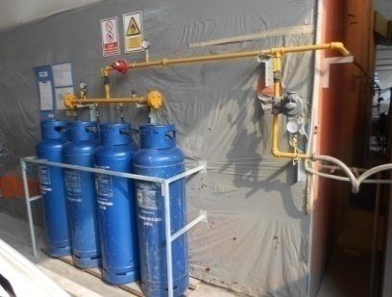
 | ทำความสะอาด | ปรับปรุงคุณภาพลมและสายลม | สมบูรณ์/บานประตูอยู่ในสภาพสมบูรณ์ไม่เสียรูป
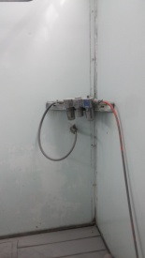
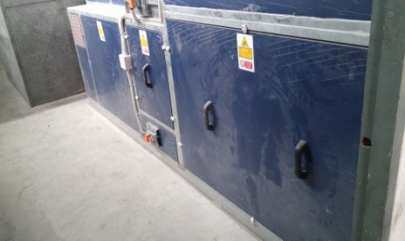

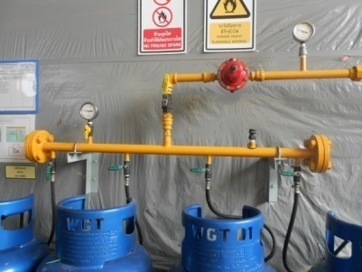
2.ตรวจสอบเซฟตี้วาล์ว : ว่ายังใช้งานปกติหรือไม่ ถ้าพบว่าผิดปกติ | 5.ตรวจสอบการทำงานของพัดลมเป่าแห้ง : ต้องควบคุมเปิด | 8. ตรวจสอบสภาพประตูเปิด-ปิดห้องพ่น ทั้งด้านหน้าและ
ให้เปลี่ยนทันที | -ปิดพัดลมแต่ละจุดได้ตามต้องการ ถ้าพบว่าทำงานผิดปกติ | ด้านข้าง : ต้องปิดได้สนิท ซีลยางขอบประตูไม่เสื่อมสภาพ
 | ให้ปิดที่สวิทช์ฉุกเฉินทันที | และไม่มีละอองสีหลุดออกมาภายนอกห้อง
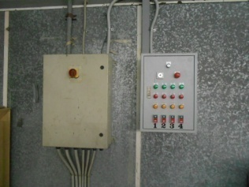
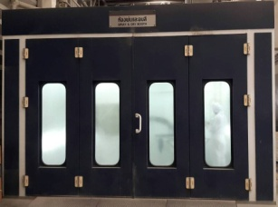

3.ตรวจสอบระบบแสงสว่าง : การเปิด - ปิดที่ปุ่มควบคุม | 6. ตรวจสอบการทำงานของพัดลมและFlow ของลมในห้อง | 9. ตรวจสอบแผงควบคุมสวิทช์และTemp Control
หากพบหลอดไฟไม่ติด ให้แจ้งหัวหน้างานเพื่อแจ้งซ่อมต่อไป | หากพบว่าไม่สามารถปิดประตูห้องพ่นได้ ให้แจ้งหัวหน้างาน | /ไฟแสดงสถานะ : สวิทช์ต้องเปิด-ปิดได้ตามคำสั่ง/
 | เพื่อแจ้งซ่อม ห้ามแก้ปัญหาเองเด็ดขาด | สามารถควบคุมอุณหภูมิได้ตามต้องการ/ไฟแสดงสถานะติด
 |  | เมื่อกดใช้งานหากพบความผิดปกติให้แจ้งซ่อมทันที

 | หมายเหตุ: ไม่มีภาพประกอบ

เอกสารฉบับที่ / วันที่ออกเอกสาร / วันที่มีผลบังคับใช้ : 7 /21/03/2559/ 01/04/2559 |  |  |  | EF-B/P-65

ซ่อมบำรุง
บริษัท โตโยต้านนทบุรี ผู้จำหน่ายโตโยต้า จำกัด
รายละเอียดการตรวจเช็คและบำรุงรักษา ห้องพ่นสี
( สำหรับแผนกซ่อมบำรุง )

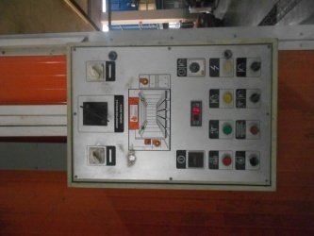
ประจำเดือน
1.เป่าฝุ่นตู้ควบคุมการทำงานของห้องพ่น : | 4.ตรวจเช็คตู้ควบคุมพัดลมเป่าแห้ง : สามารถควบคุมพัดลม |  | 7.ตรวจสอบมอเตอร์ : โดยดูสภาพจากภายนอกและสังเกตุว่า
เช็คฟิวส์ทุกตัวอยู่ในสภาพพร้อมใช้งาน | แต่ละตัวได้ตามต้องการ หลอดไฟแสดงสถานะการทำงานของพัดลม |  | เวลาใช้งานมีเสียงดังผิดปกติหรือไม่
 | แต่ละตัวต้องติดสว่าง
 | หมายเหตุ: สำหรับห้องที่ดัดแปลงเพิ่มพัดลมเป่าแห้งแล้ว |  | หมายเหตุ: ไม่มีภาพประกอบ

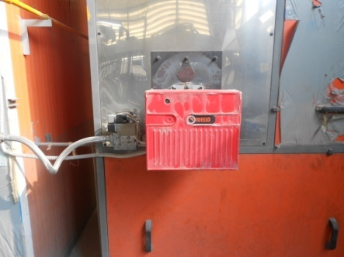
2.ตรวจเช็คน็อตยึดสายไฟที่แม็คเนติกส์ทุกตัว : ต้องขันตึงมือ | 5.ตรวจสอบสายพาน : ตรวจความตึงสายพานโดยกดตรงกลาง |  | 8.ตรวจสอบหัวเผา : ต้องไม่ชำรุด , เป่าฝุ่นฟิลเตอร์ทางเข้าโบลเวอร์
ไม่คลายออก | ของสายพานต้องยุบลงไม่เกิน 2 cm.จากแนวตึงที่สุด และสายพาน
 | ต้องไม่ตึงมากเกินไป
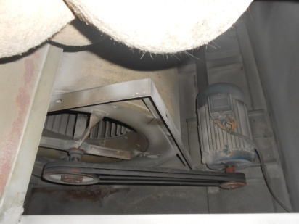
หมายเหตุ: ไม่มีภาพประกอบ

3.ดูสภาพของใบพัดชุดดูดอากาศทางออก : หากมีละอองสีมาก | 6.ตรวจสอบใบพัดลมทางเข้าและทางออก : ตรวจสภาพการหมุน
ให้ถอดทำความสะอาด | ขอบใบพัด และอัดจารบีที่ตุ๊กตา | (ลูกปืน) ที่ตัวใบพัด
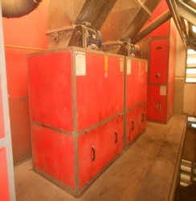

เอกสารฉบับที่ / วันที่ออกเอกสาร / วันที่มีผลบังคับใช้ : 7 / 21/03/2559/ 01/04/2559 |  |  |  | EF-B/P-65

